获取订单信息
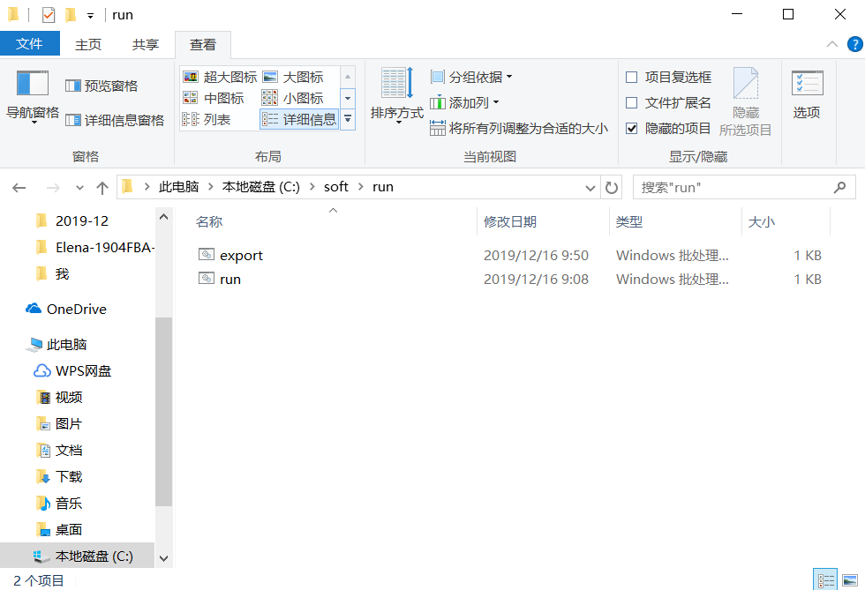
1.进入C:\soft\PurePlus-Amazon-Ask-User-Comment 编辑配置文件config.ini

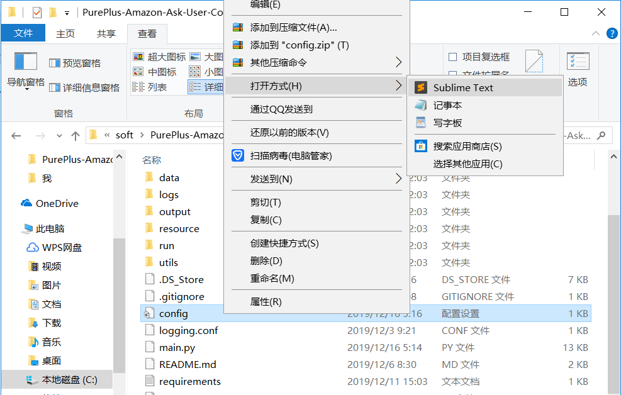

找到文件后，请单击右键，选择SubLime打开，一定不要用记事本打开

2.进入C:\soft\run 双击run.bat

索评操作
1.进入C:\soft\PurePlus-Amazon-Ask-User-Comment 编辑配置文件config.ini

找到文件后，请单击右键，选择SubLime打开，一定不要用记事本打开

2.进入C:\soft\run 双击run.bat

导出索评完成记录
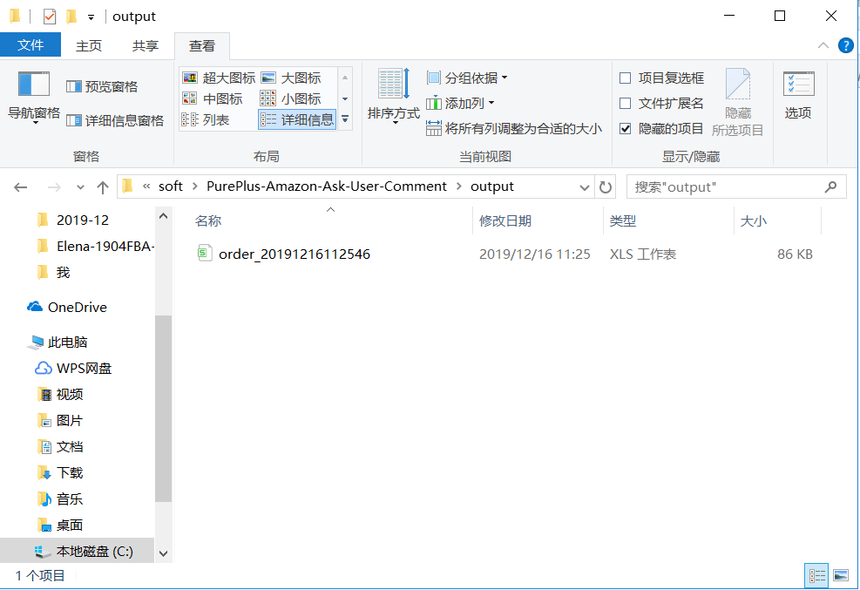
1.进入C:\soft\run 双击export.bat

 | 看到“请按任意键继续”，代表程序运行完成

2.进入C:\soft\PurePlus-Amazon-Ask-User-Comment\output 可以看到导出的文件

